Plantilla Presupuesto
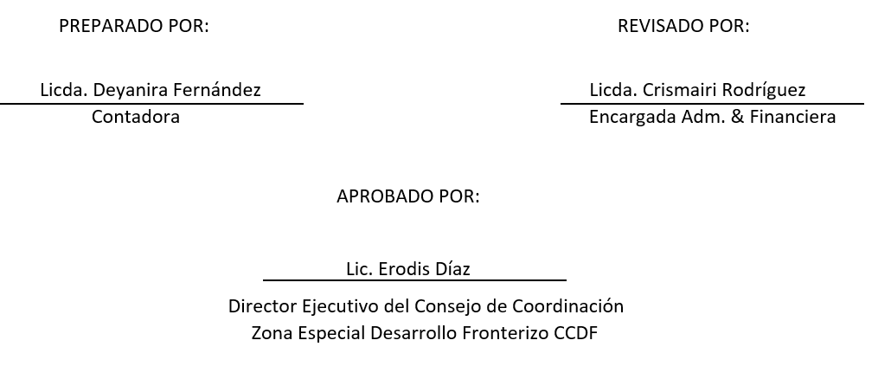


Consejo de Coordinación Zona Especial Desarrollo Fronterizo (CCDF)
AÑO 2021
Presupuesto de Gastos y Aplicaciones Financieras
En RD$
Detalle | Presupuesto Aprobado | Presupuesto Modificado
2 - GASTOS | 78,543,676.00 | 82,167,781.00
2.1 - REMUNERACIONES Y CONTRIBUCIONES | 61,365,141.00 | 66,124,696.00
2.1.1 - REMUNERACIONES | 52,393,625 | 57,153,180
2.1.2 - SOBRESUELDOS | 3,450,000 | 3,450,000.00
2.1.3 - DIETAS Y GASTOS DE REPRESENTACIÓN | 0.00 | 0.00
2.1.4 - GRATIFICACIONES Y BONIFICACIONES | 0.00 | 0.00
2.1.5 - CONTRIBUCIONES A LA SEGURIDAD SOCIAL | 5,521,516 | 5,521,516.00
2.2 - CONTRATACIÓN DE SERVICIOS | 6,234,442.00 | 5,614,442.00
2.2.1 - SERVICIOS BÁSICOS | 1,839,000 | 1,839,000.00
2.2.2 - PUBLICIDAD, IMPRESIÓN Y ENCUADERNACIÓN | 680,442 | 680,442.00
2.2.3 - VIÁTICOS | 1,000,000 | 600,000.00
2.2.4 - TRANSPORTE Y ALMACENAJE | 15,000 | 15,000.00
2.2.5 - ALQUILERES Y RENTAS | 400,000 | 70,000.00
2.2.6 - SEGUROS | 350,000 | 350,000.00
2.2.7 - SERVICIOS DE CONSERVACIÓN, REPARACIONES MENORES E INSTALACIONES TEMPORALES | 550,000 | 450,000.00
2.2.8 - OTROS SERVICIOS NO INCLUIDOS EN CONCEPTOS ANTERIORES | 1,300,000 | 1,510,000.00
2.2.9 - OTRAS CONTRATACIONES DE SERVICIOS | 100,000 | 100,000.00
2.3 - MATERIALES Y SUMINISTROS | 7,929,985.00 | 5,647,535.00
2.3.1 - ALIMENTOS Y PRODUCTOS AGROFORESTALES | 448,335 | 295,335.00
2.3.2 - TEXTILES Y VESTUARIOS | 800,000 | 350,000.00
2.3.3 - PRODUCTOS DE PAPEL, CARTÓN E IMPRESOS | 407,200 | 233,200.00
2.3.4 - PRODUCTOS FARMACÉUTICOS | 79,000 | 79,000.00
2.3.5 - PRODUCTOS DE CUERO, CAUCHO Y PLÁSTICO | 140,000 | 136,000.00
2.3.6 - PRODUCTOS DE MINERALES, METÁLICOS Y NO METÁLICOS | 90,000 | 31,334.00
2.3.7 - COMBUSTIBLES, LUBRICANTES, PRODUCTOS QUÍMICOS Y CONEXOS | 3,600,000 | 3,609,204.00
2.3.8 - GASTOS QUE SE ASIGNARÁN DURANTE EL EJERCICIO (ART. 32 Y 33 LEY 423-06) | 0.00 | 0.00
2.3.9 - PRODUCTOS Y ÚTILES VARIOS | 2,365,450 | 913,462.00
2.4 - TRANSFERENCIAS CORRIENTES | 1,035,056.00 | 0.00
2.4.1 - TRANSFERENCIAS CORRIENTES AL SECTOR PRIVADO | 1,035,056 | 0.00
2.4.2 - TRANSFERENCIAS CORRIENTES AL GOBIERNO GENERAL NACIONAL | 0.00 | 0.00
2.4.3 - TRANSFERENCIAS CORRIENTES A GOBIERNOS GENERALES LOCALES | 0.00 | 0.00
2.4.4 - TRANSFERENCIAS CORRIENTES A EMPRESAS PÚBLICAS NO FINANCIERAS | 0.00 | 0.00
2.4.5 - TRANSFERENCIAS CORRIENTES A INSTITUCIONES PÚBLICAS FINANCIERAS | 0.00 | 0.00
2.4.7 - TRANSFERENCIAS CORRIENTES AL SECTOR EXTERNO | 0.00 | 0.00
2.4.9 - TRANSFERENCIAS CORRIENTES A OTRAS INSTITUCIONES PÚBLICAS | 0.00 | 0.00
2.5 - TRANSFERENCIAS DE CAPITAL | 0.00 | 0.00
2.5.1 - TRANSFERENCIAS DE CAPITAL AL SECTOR PRIVADO | 0.00 | 0.00
2.5.2 - TRANSFERENCIAS DE CAPITAL AL GOBIERNO GENERAL NACIONAL | 0.00 | 0.00
2.5.3 - TRANSFERENCIAS DE CAPITAL A GOBIERNOS GENERALES LOCALES | 0.00 | 0.00
2.5.4 - TRANSFERENCIAS DE CAPITAL A EMPRESAS PÚBLICAS NO FINANCIERAS | 0.00 | 0.00
2.5.5 - TRANSFERENCIAS DE CAPITAL A INSTITUCIONES PÚBLICAS FINANCIERAS | 0.00 | 0.00
2.5.6 - TRANSFERENCIAS DE CAPITAL AL SECTOR EXTERNO | 0.00 | 0.00
2.5.9 - TRANSFERENCIAS DE CAPITAL A OTRAS INSTITUCIONES PÚBLICAS | 0.00 | 0.00
2.6 - BIENES MUEBLES, INMUEBLES E INTANGIBLES | 1,979,052.00 | 4,781,108.00
2.6.1 - MOBILIARIO Y EQUIPO | 529,000 | 3,420,142.00
2.6.2 - MOBILIARIO Y EQUIPO EDUCACIONAL Y RECREATIVO | 150,000 | 240,000.00
2.6.3 - EQUIPO E INSTRUMENTAL, CIENTÍFICO Y LABORATORIO | 0.00 | 0.00
2.6.4 - VEHÍCULOS Y EQUIPO DE TRANSPORTE, TRACCIÓN Y ELEVACIÓN | 20,000.00 | 0.00
2.6.5 - MAQUINARIA, OTROS EQUIPOS Y HERRAMIENTAS | 350,000.00 | 485,780.00
2.6.6 - EQUIPOS DE DEFENSA Y SEGURIDAD | 106,052 | 56,052.00
2.6.7 - ACTIVOS BIÓLOGICOS CULTIVABLES | 0.00 | 0.00
2.6.8 - BIENES INTANGIBLES | 824,000 | 579,134.00
2.6.9 - EDIFICIOS, ESTRUCTURAS, TIERRAS, TERRENOS Y OBJETOS DE VALOR | 0.00 | 0.00
2.7 - OBRAS | 0.00 | 0.00
2.7.1 - OBRAS EN EDIFICACIONES | -
2.7.2 - INFRAESTRUCTURA
2.7.3 - CONSTRUCCIONES EN BIENES CONCESIONADOS
2.7.4 - GASTOS QUE SE ASIGNARÁN DURANTE EL EJERCICIO PARA INVERSIÓN (ART. 32 Y 33 LEY 423-06)
2.8 - ADQUISICION DE ACTIVOS FINANCIEROS CON FINES DE POLÍTICA
2.8.1 - CONCESIÓN DE PRESTAMOS
2.8.2 - ADQUISICIÓN DE TÍTULOS VALORES REPRESENTATIVOS DE DEUDA
2.9 - GASTOS FINANCIEROS
2.9.1 - INTERESES DE LA DEUDA PÚBLICA INTERNA
2.9.2 - INTERESES DE LA DEUDA PUBLICA EXTERNA
2.9.4 - COMISIONES Y OTROS GASTOS BANCARIOS DE LA DEUDA PÚBLICA
Total Gastos | 78,543,676.00 | 82,167,781.00
4 - APLICACIONES FINANCIERAS
4.1 - INCREMENTO DE ACTIVOS FINANCIEROS
4.1.1 - INCREMENTO DE ACTIVOS FINANCIEROS CORRIENTES | -
4.1.2 - INCREMENTO DE ACTIVOS FINANCIEROS NO CORRIENTES | -
4.2 - DISMINUCIÓN DE PASIVOS
4.2.1 - DISMINUCIÓN DE PASIVOS CORRIENTES | -
4.2.2 - DISMINUCIÓN DE PASIVOS NO CORRIENTES | -
4.3 - DISMINUCIÓN DE FONDOS DE TERCEROS
4.3.5 - DISMINUCIÓN DEPÓSITOS FONDOS DE TERCEROS | -
TOTAL APLICACIONES FINANCIERAS

TOTAL GASTOS Y APLICACIONES FINANCIERAS | 78,543,676.00 | 82,167,781.00
Fuente: SIGEF

